상품제안서
포터 쿨러백팩 | 상품코드: S44457

 |  |  |  |  |  |  | 02-713-8555 | www.synergygift.co.kr
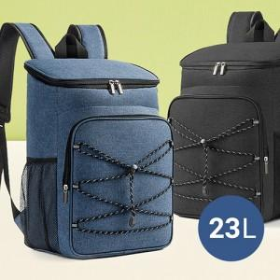

【상세/제작정보】

【인쇄/포장옵션】 | 실크 / OPP(비닐)

【공급단가】 | 수량 | 30~ | 100~ | 300~ | 1,000~ | 3,000~
*VAT별도 | 네이비 | 11,700원 | 11,100원 | 10,700원 | 10,200원 | 10,000원
 | 그레이 | 11,700원 | 11,100원 | 10,700원 | 10,200원 | 10,000원
 | 블랙 | 11,700원 | 11,100원 | 10,700원 | 10,200원 | 10,000원

【상품 URL】 | https://www.synergygift.co.kr:443/src/goods_detail.php?gdno=44457

